Visualisatie
VISUALISATIE GRENSWAARDEN
In dit tabblad zijn de grenswaarden uit de eerdere tabbladen per functie, per watertype en/of per indicator verzameld en in grafieken weergegeven. Vergelijkbare grafieken zijn beschikbaar in een interactieve tool. In die tool kan de lokale huidige toestand van het water worden ingevuld en kan worden verkend wat de impact van klimaatverandering is op indicatoren voor ecologische en functionele waterkwaliteit. De tool is beschikbaar via: https://klimaatadaptatienederland.nl/kennisdossiers/stedelijke-waterkwaliteit/.

Watertemperatuur (°C)
 | Slecht | Excellent | Goed | Redelijk | Ontoereikend | Slecht
Aquathermie koelen | 0 | 10 | 0 | 0 | 0 | 40
Koelwater industrie | 0 | 23 | 0 | 0 | 0 | 17
Drinkwater |  | 25 |  |  |  | 15
Ecologie | 0 | 23 | 2 | 2.5 | 2.5 | 10
Zwemmen | 15 | 17 |  |  |  | 8
Aquathermie verwarmen | 5 | 35 | 0 | 0 | 0 | 0
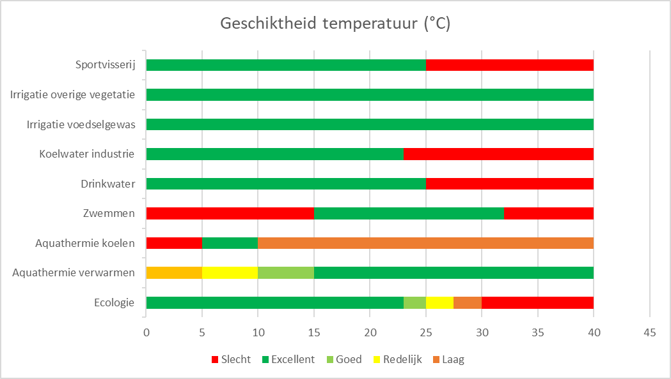
Watertype | Code |  | Temperatuur
Vijver | M11/M25 |  |  | Aquathermie koelen | Koelwater industrie | Drinkwater | Ecologie | Zwemmen | Aquathermie verwarmen
Plas | M21 |  | Slecht | 0 | 0 |  | 0 | 15 | 5
Gracht/Singel | M6 |  | Excellent | 10 | 23 | 25 | 23 | 17 | 35
Gracht/Singel zonder scheepvaart | M6a |  | Goed | 0 | 0 |  | 2 |  | 0
Gracht/Singel met scheepvaart | M6b |  | Redelijk | 0 | 0 |  | 2.5 |  | 0
Midden- of benedenloop | R5/R12 |  | Ontoereikend | 0 | 0 |  | 2.5 |  | 0
Smalle sloot | M1/M8 |  | Slecht | 40 | 17 | 15 | 10 | 8 | 0
Brede sloot | M3/M10
(Afvoer)kanaal | M7
(Afvoer)kanaal zonder scheepvaart | M7a
(Afvoer)kanaal met scheepvaart | M7b
Zwak brakke wateren | M30
Voedselrijkdom Totaal Fosfor (mg/l)

 |  |  |  | Voedselrijkdom (TP (mg/l)
 |  |  |  |  | M21 | R5/R12 | M30 | M11/M25 | M6a, M7a | M3/M10 | M1/M8 | M6b, M7b
 |  |  |  | Excellent | 0.04 | 0.06 | 0.07 | 0.04 | 0.04 | 0.06 | 0.04 | 0.04
 |  |  |  | Goed | 0.03 | 0.05 | 0.04 | 0.05 | 0.11 | 0.09 | 0.18 | 0.21
 |  |  |  | Matig | 0.07 | 0.11 | 0.11 | 0.09 | 0.15 | 0.15 | 0.22 | 0.25
 |  |  |  | Ontoereikend | 0.14 | 0.11 | 0.11 | 0.18 | 0.45 | 0.45 | 0.66 | 0.75
 |  |  |  | Slecht | 1.02 | 0.97 | 0.97 | 0.94 | 0.55 | 0.55 | 0.2 | 0.05

Voedselrijkdom Totaal Stikstof (mg/l)
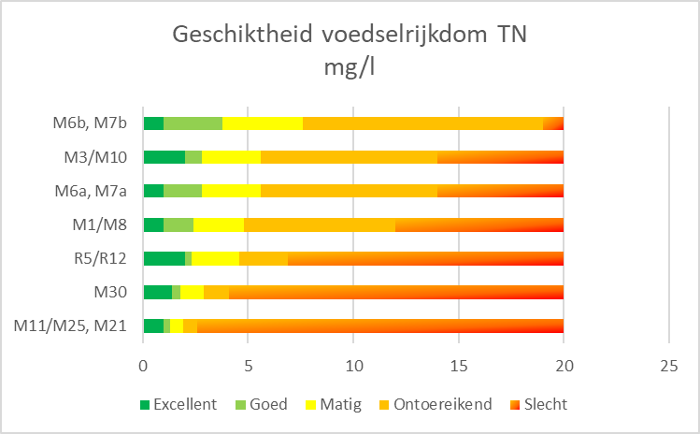

 |  |  |  |  | Voedselrijkdom (TN (mg/l)
 |  |  |  |  |  | M11/M25, M21 | M30 | R5/R12 | M1/M8 | M6a, M7a | M3/M10 | M6b, M7b
 |  |  |  |  | Excellent | 1 | 1.4 | 2 | 1 | 1 | 2 | 1
 |  |  |  |  | Goed | 0.3 | 0.4 | 0.3 | 1.4 | 1.8 | 0.8 | 2.8
 |  |  |  |  | Matig | 0.6 | 1.1 | 2.3 | 2.4 | 2.8 | 2.8 | 3.8
 |  |  |  |  | Ontoereikend | 0.7 | 1.2 | 2.3 | 7.2 | 8.4 | 8.4 | 11.4
 |  |  |  |  | Slecht | 17.4 | 15.9 | 13.1 | 8 | 6 | 6 | 1

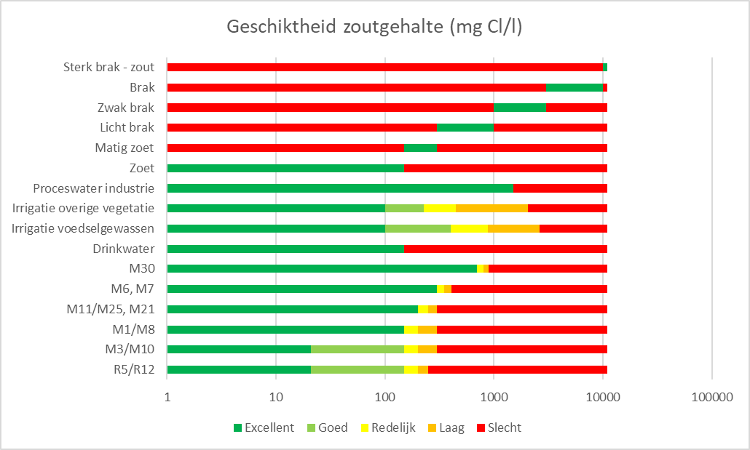
Zoutgehalte (mg Cl/l)
 | Excellent | Goed | Redelijk | Laag | Slecht
R5/R12 | 20 | 130 | 50 | 50 | 2750
M3/M10 | 20 | 130 | 50 | 100 | 2700
M1/M8 | 150 | 0 | 50 | 100 | 2700
M11/M25, M21 | 200 | 0 | 50 | 50 | 2700
M6, M7 | 300 | 0 | 50 | 59 | 2600
M30 | 700 |  | 100 | 100 | 2100
Drinkwater | 150 |  |  |  | 2850
Irrigatie voedselgewassen | 100 | 300 | 475 | 1750 | 375
Irrigatie overige vegetatie | 100 | 125 | 225 | 1600 | 950
Proceswater industrie | 1500 |  |  |  | 1500

 |  | Zoutgehalte
 |  |  | R5/R12 | M3/M10 | M1/M8 | M11/M25, M21 | M6, M7 | M30 | Drinkwater | Irrigatie voedselgewassen | Irrigatie overige vegetatie | Proceswater industrie
 |  | Excellent | 20 | 20 | 150 | 200 | 300 | 700 | 150 | 100 | 100 | 1500
 |  | Goed | 130 | 130 | 0 | 0 | 0 |  |  | 300 | 125
 |  | Redelijk | 50 | 50 | 50 | 50 | 50 | 100 |  | 475 | 225
 |  | Laag | 50 | 100 | 100 | 50 | 59 | 100 |  | 1750 | 1600
 |  | Slecht | 2750 | 2700 | 2700 | 2700 | 2600 | 2100 | 2850 | 375 | 950 | 1500

Zuurstofgehalte (%)
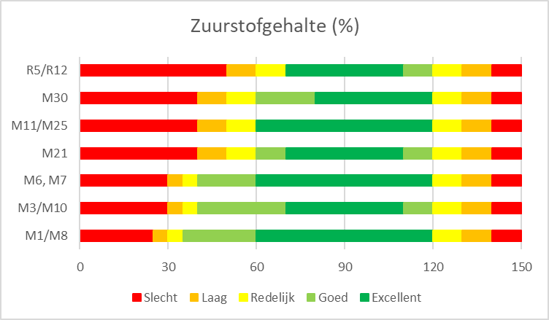
 |  |  |  | Zuurstofgehalte
 |  |  |  |  | M1/M8 | M3/M10 | M6, M7 | M21 | M11/M25 | M30 | R5/R12 | Sportvisserij
 |  |  |  | Slecht | 25 | 30 | 30 | 40 | 40 | 40 | 50 | 5
 |  |  |  | Laag | 5 | 5 | 5 | 10 | 10 | 10 | 10
 |  |  |  | Redelijk | 5 | 5 | 5 | 10 | 10 | 10 | 10
 |  |  |  | Goed | 25 | 30 | 20 | 10 | 0 | 20 | 0
 |  |  |  | Excellent | 60 | 40 | 60 | 40 | 60 | 40 | 40 | 145
 |  |  |  | Goed | 0 | 10 | 0 | 10 | 0 | 0 | 10
 |  |  |  | Redelijk | 10 | 10 | 10 | 10 | 10 | 10 | 10
 |  |  |  | Laag | 10 | 10 | 10 | 10 | 10 | 10 | 10
 |  |  |  | Slecht | 10 | 10 | 10 | 10 | 10 | 10 | 10

Doorzicht (m)

 |  |  |  |  |  |  |  |  | Doorzicht (m)
 |  |  |  |  |  |  |  |  |  | Zwemmen | Wonen/recreëren | Sportvisserij
 |  |  |  |  |  |  |  |  | Laag | 1.2 | 0.2 | 0.4
 |  |  |  |  |  |  |  |  | Redelijk | 0.8 | 0 | 0
 |  |  |  |  |  |  |  |  | Goed | 2 | 0.4 | 0
 |  |  |  |  |  |  |  |  | Excellent | 1 | 4.4 | 4.6

Zuurgraad (pH)
 | Slecht | Redelijk | Goed | Excellent | Goed | Redelijk | Slecht
Drinkwater | 7 |  |  | 2 |  |  | 7
Zwemmen | 5 | 1 | 1 | 1 | 1 | 0.5 | 6.5
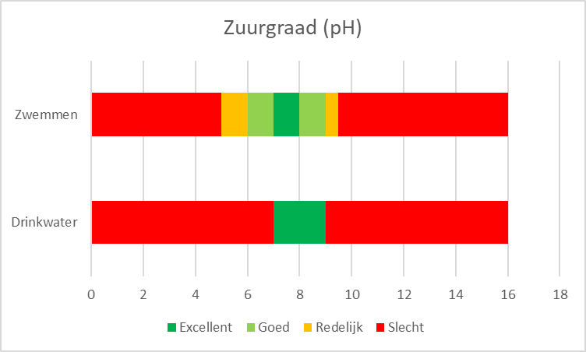

 |  |  |  |  |  |  |  |  |  | Zuurgraad (pH)
 |  |  |  |  |  |  |  |  |  |  | Drinkwater | Zwemmen
 |  |  |  |  |  |  |  |  |  | Slecht | 7 | 5
 |  |  |  |  |  |  |  |  |  | Redelijk |  | 1
 |  |  |  |  |  |  |  |  |  | Goed |  | 1
 |  |  |  |  |  |  |  |  |  | Excellent | 2 | 1
 |  |  |  |  |  |  |  |  |  | Goed |  | 1
 |  |  |  |  |  |  |  |  |  | Redelijk |  | 0.5
 |  |  |  |  |  |  |  |  |  | Slecht | 7 | 6.5

Cyanobacteriën voor zwemmen (cyanochlorofyl-a microgram/l)

 |  |  |  |  |  |  |  |  |  |  | Cyanobacteriën
 |  |  |  |  |  |  |  |  |  |  |  | Zwemmen
 |  |  |  |  |  |  |  |  |  |  | Excellent | 0.5
 |  |  |  |  |  |  |  |  |  |  | Goed | 12
 |  |  |  |  |  |  |  |  |  |  | Redelijk | 62.5
 |  |  |  |  |  |  |  |  |  |  | Slecht | 25

E. coli (kve/100ml)
 | Excellent | Goed | Redelijk | Laag | Slecht
Drinkwater | 2000 | 0 | 0 | 0 | 9000
Zwemmen | 500 | 500 | 800 | 0 | 9200
Irrigatie voedselgewas | 10 | 90 | 900 | 9000 | 1000
Irrigatie overige vegetatie | 200 |  |  |  | 10800

 |  |  |  |  |  |  | E. coli (kve/100ml)
 |  |  |  |  |  |  |  |  | Drinkwater | Zwemmen | Irrigatie voedselgewas | Irrigatie overige vegetatie
 |  |  |  |  |  |  |  | Excellent | 2000 | 500 | 10 | 200
 |  |  |  |  |  |  |  | Goed | 0 | 500 | 90
 |  |  |  |  |  |  |  | Redelijk | 0 | 800 | 900
 |  |  |  |  |  |  |  | Laag | 0 | 0 | 9000
 |  |  |  |  |  |  |  | Slecht | 9000 | 9200 | 1000 | 10800

Legionella (kve/l)
 |  |  |  |  |  |  |  |  |  | Legionella (kve/l)
 |  |  |  |  |  |  |  |  |  |  | Irrigatie overige vegetatie | Irrigatie voedselgewas
 |  |  |  |  |  |  |  |  |  | Uitstekend | 1000 | 1000
 |  |  |  |  |  |  |  |  |  | Slecht | 1000 | 1000

Troebelheid (NTU)

 |  |  |  |  |  |  |  |  |  | Troebelheid (NTU)
 |  |  |  |  |  |  |  |  |  |  | Irrigatie overige vegetatie | Irrigatie voedselgewas
 |  |  |  |  |  |  |  |  |  | Uitstekend | 10 | 5
 |  |  |  |  |  |  |  |  |  | Slecht | 10 | 15

Doorstroming (m/s)
 | Slecht | Redelijk | Goed | Uitstekend | Goed | Redelijk | Slecht
M11/M25, M21, M1/M8 | 0 | 0 | 0 | 0 | 0 | 0 | 1
M6, M7, M1, M3, M30 | 0.03 |  |  | 0.07 |  |  | 0.9
R5/R12 | 0.1 |  |  | 0.4 |  |  | 0.5
Aquathermie verwarmen | 0.003 | 0.027 | 0.27 | 0.7
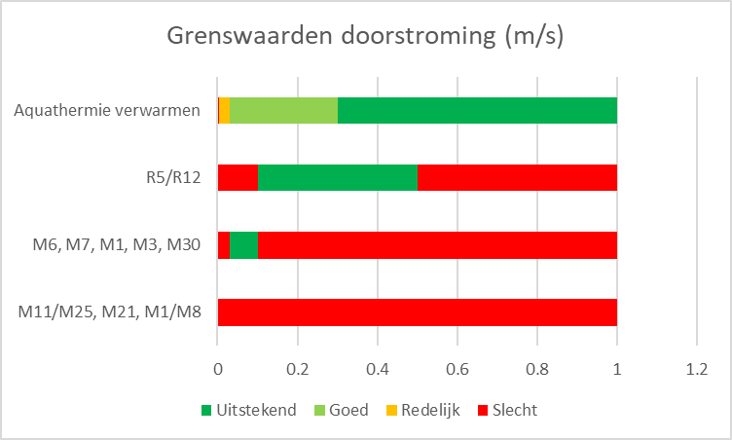
 |  |  |  |  |  |  |  | Doorstroming (m/s)
 |  |  |  |  |  |  |  |  | M11/M25, M21, M1/M8 | M6, M7, M1, M3, M30 | R5/R12 | Aquathermie verwarmen
 |  |  |  |  |  |  |  | Slecht | 0 | 0.03 | 0.1 | 0.003
 |  |  |  |  |  |  |  | Redelijk | 0 |  |  | 0.027
 |  |  |  |  |  |  |  | Goed | 0 |  |  | 0.27
 |  |  |  |  |  |  |  | Uitstekend | 0 | 0.07 | 0.4 | 0.7
 |  |  |  |  |  |  |  | Goed | 0
 |  |  |  |  |  |  |  | Redelijk | 0
 |  |  |  |  |  |  |  | Slecht | 1 | 0.9 | 0.5

Waterdiepte (m)
 | Slecht | Laag | Redelijk | Goed | Excellent
Goederen- en personenvervoer | 0.35 | 1.05 | 1.7 | 3.2 | 3.7
Zwemmen (bij de kant) | 0.75 |  |  |  | 9.25
Zwemmen (diepste punt) | 0.5 |  |  |  | 9.5

 |  |  |  |  |  |  |  |  | Waterdiepte (m)
 |  |  |  |  |  |  |  |  |  | Goederen- en personenvervoer | Zwemmen (bij de kant) | Zwemmen (diepste punt)
 |  |  |  |  |  |  |  |  | Slecht | 0.35 | 0.75 | 0.5
 |  |  |  |  |  |  |  |  | Laag | 1.05
 |  |  |  |  |  |  |  |  | Redelijk | 1.7
 |  |  |  |  |  |  |  |  | Goed | 3.2
 |  |  |  |  |  |  |  |  | Excellent | 3.7 | 9.25 | 9.5

Doorvaarhoogte (m) goederen - en personenvervoer
 |  |  |  |  |  |  |  |  |  |  | Doorvaarhoogte
 |  |  |  |  |  |  |  |  |  |  |  | Goederen- en personenvervoer
 |  |  |  |  |  |  |  |  |  |  | Slecht | 1.7
 |  |  |  |  |  |  |  |  |  |  | Redelijk | 2.3
 |  |  |  |  |  |  |  |  |  |  | Goed | 5.1
 |  |  |  |  |  |  |  |  |  |  | Excellent | 10.9

Drijflaag kroos/flab/wier (%)

Wonen/recreëren aan het water
 | Laag | Slecht | Uitstekend
Drijflaag kroos/flab/wier (%) | 25 | 75
Drijfplantenbedekking (%) | 0 | 10 | 90
 |  |  |  |  |  |  |  |  |  |  | Drijflaag kroos/flab/wier (%)
 |  |  |  |  |  |  |  |  |  |  |  | Wonen/recreëren aan water
 |  |  |  |  |  |  |  |  |  |  | Laag | 25
 |  |  |  |  |  |  |  |  |  |  | Slecht | 75

 |  |  |  |  |  |  |  |  |  | Wonen/recreëren aan water
 |  |  |  |  |  |  |  |  |  |  | Drijflaag kroos/flab/wier (%) | Drijfplantenbedekking (%)
 |  |  |  |  |  |  |  |  |  | Laag | 25 | 0
 |  |  |  |  |  |  |  |  |  | Slecht | 75 | 10
 |  |  |  |  |  |  |  |  |  | Uitstekend |  | 90

Drijfplantenbedekking (%)

 |  |  |  |  |  |  |  |  |  |  | Drijfplantenbedekking (%)
 |  |  |  |  |  |  |  |  |  |  |  | Wonen/recreëren aan water
 |  |  |  |  |  |  |  |  |  |  | Slecht | 10
 |  |  |  |  |  |  |  |  |  |  | Uitstekend | 90

Ondergedoken waterplantenbedekking (%)

 |  |  |  |  |  |  |  |  |  |  | Ondergedoken waterplantenbedekking (%)
 |  |  |  |  |  |  |  |  |  |  |  | Wonen/recreëren aan water
 |  |  |  |  |  |  |  |  |  |  | Positief | 5
 |  |  |  |  |  |  |  |  |  |  | Sterk positief | 20
 |  |  |  |  |  |  |  |  |  |  | Zeer sterk positief | 75

Drijfplantenbedekking (%)

 |  |  |  |  |  |  |  |  |  |  | Drijfplantenbedekking (%)
 |  |  |  |  |  |  |  |  |  |  |  | Wonen/recreëren aan water
 |  |  |  |  |  |  |  |  |  |  | Neutraal | 1
 |  |  |  |  |  |  |  |  |  |  | Positief | 2
 |  |  |  |  |  |  |  |  |  |  | Sterk positief | 1
 |  |  |  |  |  |  |  |  |  |  | Zeer sterk positief | 96

Soortenrijkdom sierlijke waterplanten (aantal soorten)

 |  |  |  |  |  |  |  |  |  |  | Soortenrijkdom sierlijke waterplanten
 |  |  |  |  |  |  |  |  |  |  |  | Wonen/recreëren aan water
 |  |  |  |  |  |  |  |  |  |  | Positief | 1
 |  |  |  |  |  |  |  |  |  |  | Sterk positief | 1
 |  |  |  |  |  |  |  |  |  |  | Zeer sterk positief | 8

 |  |  |  |  | Wonen/recreëren aan water
 |  |  |  |  |  | Drijflaag kroos/flab/wier (%)
 |  |  |  |  | Laag | 25 | 10
 |  |  |  |  | Slecht | 75 | 90

 |  |  |  |  | Wonen/recreëren aan water | Drijfplantenbedekking (%) | Ondergedoken waterplantenbedekking (%)
 |  |  |  |  | Neutraal | 1
 |  |  |  |  | Positief | 2 | 5
 |  |  |  |  | Sterk positief | 1 | 20
 |  |  |  |  | Zeer sterk positief | 96 | 75

